Лист1
 | 1 | 1 | 2
 | 2 | 4 | 4
 | 3 | 9 | 6
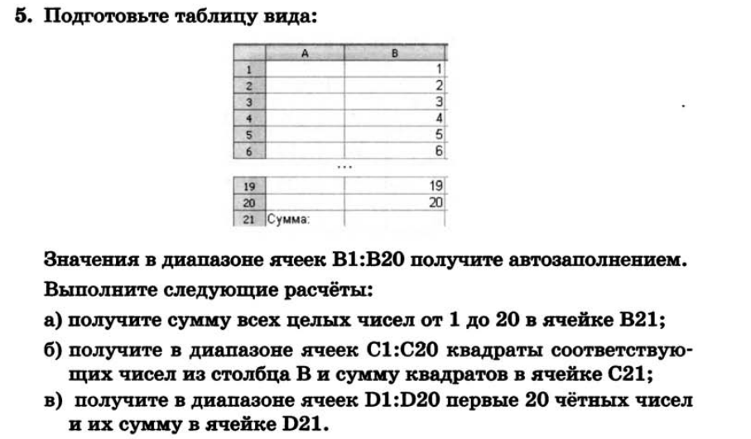
 | 4 | 16 | 8
 | 5 | 25 | 10
 | 6 | 36 | 12
 | 7 | 49 | 14
 | 8 | 64 | 16
 | 9 | 81 | 18
 | 10 | 100 | 20
 | 11 | 121 | 22
 | 12 | 144 | 24
 | 13 | 169 | 26
 | 14 | 196 | 28
 | 15 | 225 | 30
 | 16 | 256 | 32
 | 17 | 289 | 34
 | 18 | 324 | 36
 | 19 | 361 | 38
 | 20 | 400 | 40
 |  | 2870 | 420
5urokov.ru

